Sheet1
需求明细
序号 | 内容 | 预估数量 | 参考范例图 | 尺寸
1 | 会议室logo墙 | 6套 |  | 根据实际场景设计，须符合《山东航空品牌视觉识别手册》。
2 | 玻璃腰封 | 190米
3 | 功能用房牌 | 370个
4 | 楼层（方向）标示 | 20套 | 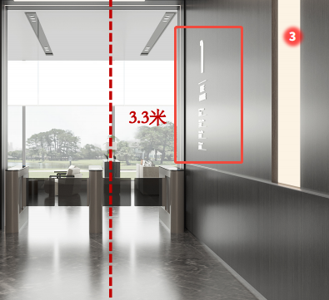
5 | 大堂指示牌（楼层介绍）及山东航空标识 | 5套
6 | 客房门牌号 | 570个

7 | 金属门牌标识 | 35个 | 